ﾌﾟﾛｸﾞﾗﾑ
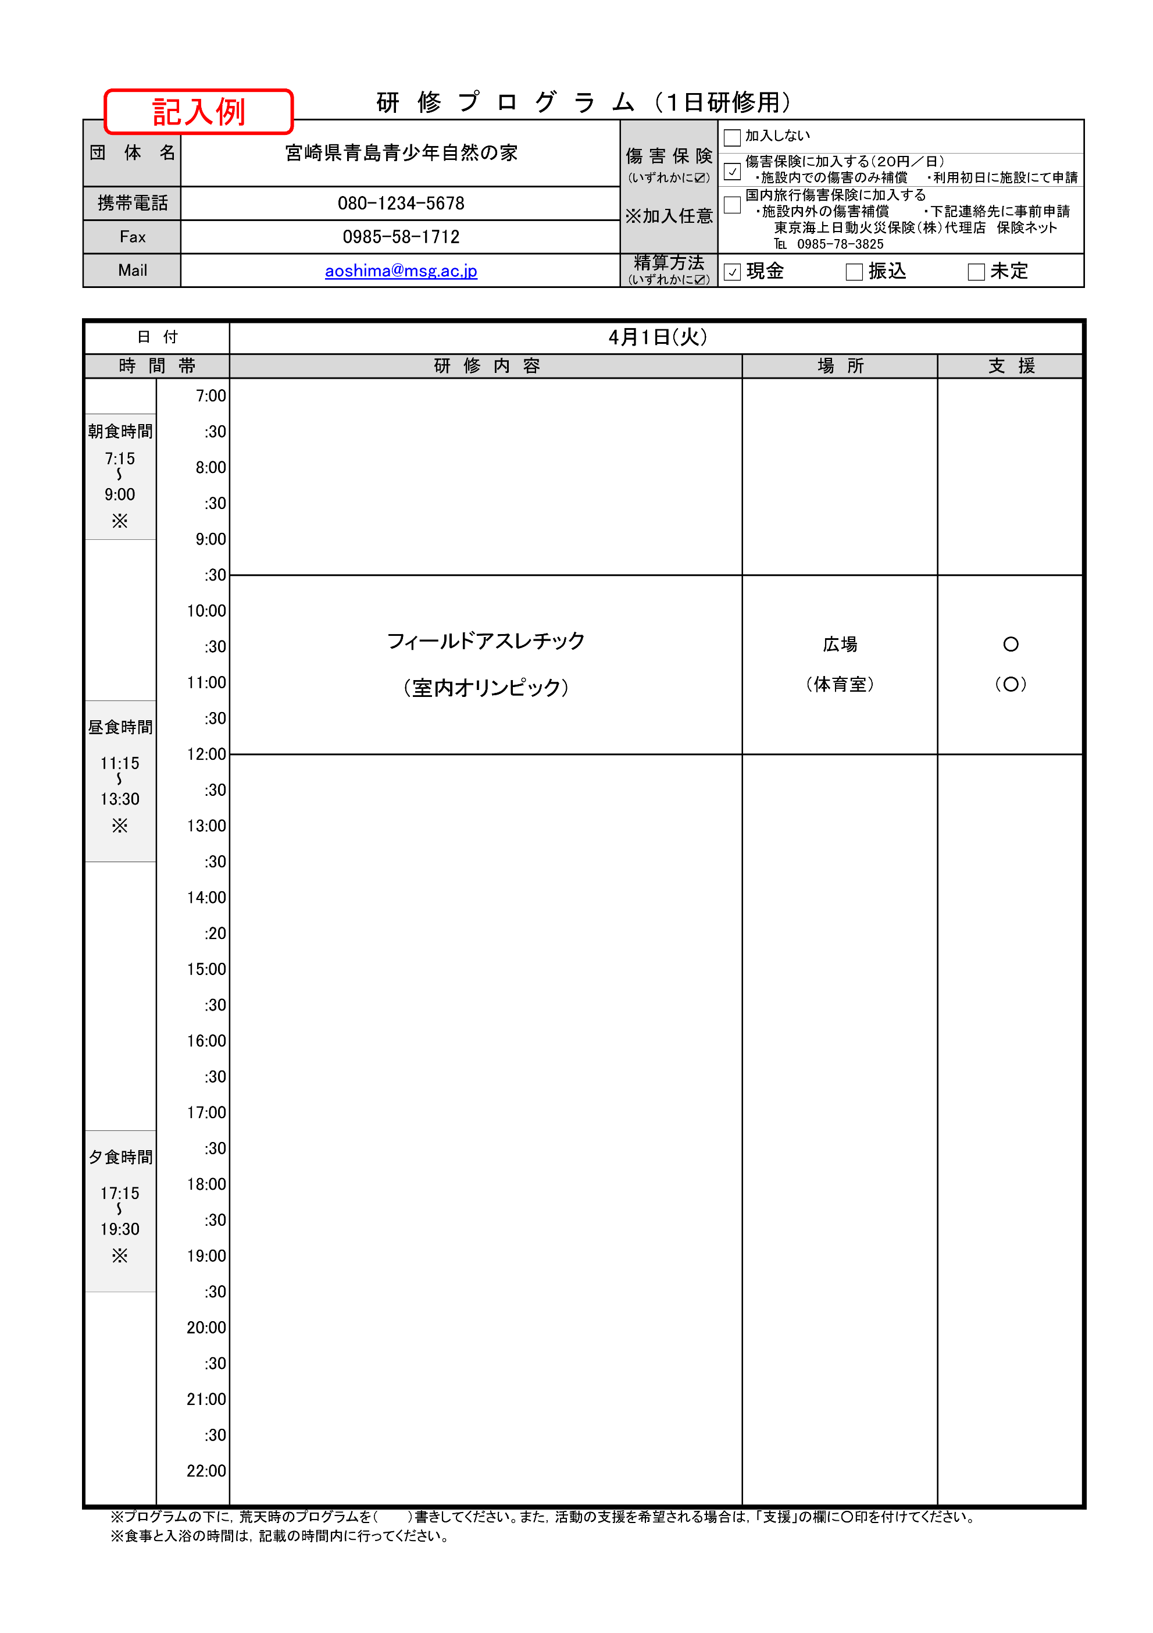
研 修 プ ロ グ ラ ム （１日研修用）
団 体 名 |  |  | 0 |  | 傷 害 保 険 (いずれかに☑) ※加入任意 | 加入しない
 |  |  |  |  |  | 傷害保険に加入する（２０円／日） ・施設内での傷害のみ補償 ・利用初日に施設にて申請
携帯電話 |  |  |  |  |  | 国内旅行傷害保険に加入する ・施設内外の傷害補償 ・下記連絡先に事前申請 東京海上日動火災保険（株）代理店 保険ネット ℡ 0985-78-3825
Fax |  |  |  |  |  |  |  |  |  | FALSE | FALSE
Mail |  |  |  |  | 精算方法 (いずれかに☑) | 現金 | 振込 |  | 未定 | FALSE | FALSE
 |  |  |  |  |  |  |  |  |  | FALSE | FALSE

日 付
時 間 帯 |  |  |  | 研 修 内 容 |  | 場 所 |  | 支 援
 |  | 7:00:00

朝食時間 |  | :30

7:15:00 |  | 8:00:00
～
9:00:00 |  | :30
※
 |  | 9:00:00

 |  | :30

 |  | 10:00:00

 |  | :30

 |  | 11:00:00

昼食時間 |  | :30

 |  | 12:00:00
11:15:00
～ |  | :30
13:30:00
※ |  | 13:00:00

 |  | :30

 |  | 14:00:00

 |  | :20

 |  | 15:00:00

 |  | :30

 |  | 16:00:00

 |  | :30

 |  | 17:00:00

夕食時間 |  | :30

 |  | 18:00:00
17:15:00
～ |  | :30
19:30:00
※ |  | 19:00:00

 |  | :30

 |  | 20:00:00

 |  | :30

 |  | 21:00:00

 |  | :30

 |  | 22:00:00

 | ※プログラムの下に，荒天時のプログラムを（ ）書きしてください。また，活動の支援を希望される場合は，「支援」の欄に○印を付けてください。
 | ※食事と入浴の時間は，記載の時間内に行ってください。

利用者名簿(引率用)
利 用 者 名 簿

施設内の傷害保険に加入される場合は、
こちらの利用者名簿をご提出ください。
（保険に加入されない場合は、提出不要）
団 体 名 |  |  |  |  |  | 男 |  | 女 |  |  | 計
0 |  |  | 研 修 生 数 （児童・生徒・学生等） |  |  | 0 | 人 | 0 |  | 人 |  | 人
 |  |  | 引 率 者 数 |  |  | 0 | 人 | 0 |  | 人 |  | 人

■ 引 率 者 |  |  |  |  |  |  |  |  |  |  |  |  | ※必要事項が記載されていれば，団体作成の様式でも可
 | 職 名 | 氏 名 |  | 性別 | 年齢 | 研 修 役 割 |  |  | 宿 泊 室 |  | 備 考
1
2
3
4
5
6
7
8
9
10
11
12
13
14
15
16
17
18
19
20

利用者名簿(研修生用)
施設内の傷害保険に加入される場合は、
こちらの利用者名簿をご提出ください。
（保険に加入されない場合は、提出不要）
■ 研 修 生 |  |  |  |  |  |  |  |  | ※必要事項が記載されていれば，団体作成の様式でも可
番号 | 氏 名 | 性別 | 学年 年齢 | 宿泊室 | 番号 | 氏 名 | 性別 | 学年 年齢 | 宿泊室
1 |  |  |  |  | 26
2 |  |  |  |  | 27
3 |  |  |  |  | 28
4 |  |  |  |  | 29
5 |  |  |  |  | 30
6 |  |  |  |  | 31
7 |  |  |  |  | 32
8 |  |  |  |  | 33
9 |  |  |  |  | 34
10 |  |  |  |  | 35
11 |  |  |  |  | 36
12 |  |  |  |  | 37
13 |  |  |  |  | 38
14 |  |  |  |  | 39
15 |  |  |  |  | 40
16 |  |  |  |  | 41
17 |  |  |  |  | 42
18 |  |  |  |  | 43
19 |  |  |  |  | 44
20 |  |  |  |  | 45
21 |  |  |  |  | 46
22 |  |  |  |  | 47
23 |  |  |  |  | 48
24 |  |  |  |  | 49
25 |  |  |  |  | 50

